1-3 simple
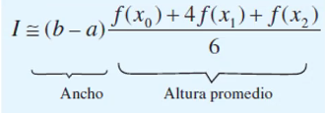

a | 3
b | 8

h | 2.5

n | X | F(x) | I | -682.5
0 | 3 | -24 | valor real | -682.5
1 | 5.5 | -124
2 | 8 | -299 | Ea normal | 0

